Reporte
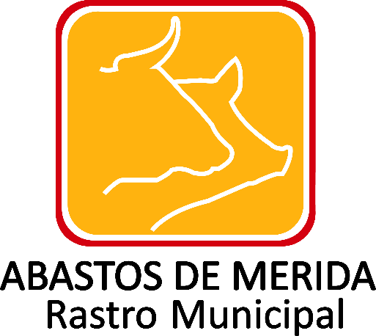

Resultados de procedimientos de licitación pública e invitación a cuando menos tres personas realiza
Tipo de procedimiento | Materia | Ejercicio | Periodo que se reporta | Número de expediente, folio o nomenclatura | Hipervínculo a la convocatoria o invitaciones | Fecha de la convocatoria o invitación | Descripción de las obras, bienes o servicios | Personas físicas o morales c/ proposición u oferta | Relación de asistentes a la junta de aclaraciones | Servidores públicos en juntas de aclaraciónes | Fallos y dictámenes de las juntas de aclaraciones | Nombre completo del o los contratista(s) elegidos | Unidad administrativa solicitante | Unidad administrativa contratante | Unidad administrativa responsable de su ejecución | Número que identifique al contrato | Fecha del contrato | Monto del contrato sin impuestos (en pesos mex.) | Monto total del contrato con impuestos incluidos | Monto mínimo, en su caso | Monto máximo, en su caso | Tipo de moneda | Tipo de cambio de referencia, en su caso | Forma de pago | Objeto del contrato | Fecha de inicio (plazo de entrega o ejecución) | Fecha de término (plazo de entrega o ejecución) | Hipervínculo al documento del contrato y anexos | Hipervínculo al comunicado de suspensión | Partida presupuestal de acuerdo con el COG | Origen de los recursos públicos | Obra pública y/o servicios relacionados con ésta | Se realizaron convenios modificatorios (SI/NO) | Convenios modificatorios | Mecanismos de vigilancia y supervisión | Hipervínculo a informes de avances físicos | Hipervínculo a los informes de avance financiero | Hipervínculo al acta de recepción física | Hipervínculo al finiquito | Fecha de validación | Área responsable de la información | Año | Fecha de actualización | Nota
 |  | 2017 | OCTUBRE -DICIEMBRE |  |  |  |  |  |  |  |  |  |  |  |  |  |  |  |  |  |  |  |  |  |  |  |  |  |  |  |  |  |  |  |  |  |  |  |  | 2017-11-24 | DIRECCION GENERAL | 2017 | 2017-12-31 | Después de realizar la búsqueda exhaustiva y en virtud de no existir documento alguno en los archivos de esta Unidad Administrativa, donde conste la información que corresponda a los resultados de procedimientos de licitación pública e invitación a cuando menos tres personas realiza, toda vez que no se ha generado, recibido o tramitado, en el periodo de octubre a diciembre; con fundamento en el artículo 19 párrafo segundo de la Ley General de Transparencia y Acceso a la Información Pública y 53 fracción III de la Ley de Transparencia y Acceso a la Información Pública del Estado de Yucatán, resulta procedente declarar la inexistencia de dicha información.

 |  |  |  |  |  |  |  |  |  |  |  |  |  |  |  |  |  |  | Abastos de Mérida Calle 132 No.- 239 entre 59B y 59D Fraccionamiento Yucalpeten/
 |  |  |  |  |  |  |  |  |  |  |  |  |  |  |  |  |  |  | C.P. 97238 Mérida, Yucatán/
 |  |  |  |  |  |  |  |  |  |  |  |  |  |  |  |  |  |  | Teléfonos (999) 9450582, 9454205 y 9122133/
 |  |  |  |  |  |  |  |  |  |  |  |  |  |  |  |  |  |  | direccion.general@rastro-merida.mx

